Voorblad
 | 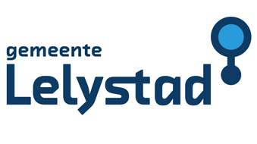

Prijsinvulformulier Behorend bij de Aanbestedingsleidraad ten behoeve van de Europese openbare aanbesteding "Inzameling, transport en verwerking van het bedrijfsafval afkomstig van en/of specifieke bedrijfsafvalstromen ingezameld op diverse gemeentelijke locaties van Gemeente Lelystad"

 | Inhoud:
 | Perceel 1: Prijsinvulformulier
 | Perceel 2: Prijsinvulformulier

